A
A) REGISTRO DE BIENES MUEBLES E INMUEBLES
Registro de bienes
Tipo de activo | N° de unidades | Monto (M$)
Bienes inmuebles | 75 | 11,005,122
Mobiliario y otros | 3,611 | 142,657
Máquinas y equipos | 1,411 | 3,211,862
Vehículos | 33 | 50,158
Equipos informáticos | 953 | 58,236
Programas informáticos | 78 | 13,525
NOTAS EXPLICATIVAS.
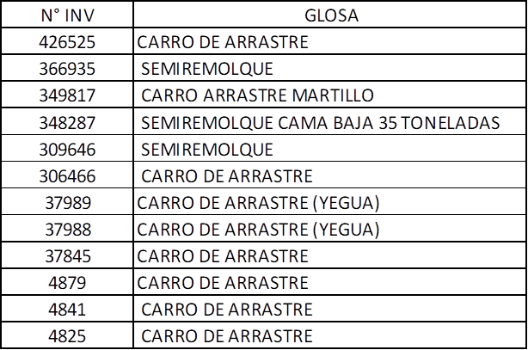 *BIENES INMUEBLES: EN ESTA CLASIFICACIÓN SE ENCUENTRAN CONTENIDO 2 GRUPOS CONTABLES, LOS CUALES SE DETALLAN A CONTINUACIÓN: - GRUPO 21 TERRENOS - GRUPO 31 EDIFICACIONES *MOBILIARIO Y OTROS: EN ESTA CLASIFICACIÓN SE ENCUENTRAN CONTENIDO 3 GRUPOS CONTABLES, LOS CUALES SE DETALLAN A CONTINUACIÓN: - GRUPO 34 OTROS BIENES DE USO DEPRECIABLE - GRUPO 35 HERRAMIENTAS - GRUPO 36 MUEBLES Y ENSERES *MÁQUINA Y EQUIPO: EN ESTA CLASIFICACIÓN SE ENCUENTRAN CONTENIDO 3 GRUPOS CONTABLES, LOS CUALES SE DETALLAN A CONTINUACIÓN: - GRUPO 32 MAQUINAS Y EQUIPOS DE OFICINA - GRUPO 40 MÁQUINAS Y EQUIPOS PARA PRODUCCIÓN - GRUPO 46 OTRAS MAQUINAS Y EQUIPOS * VEHÍCULOS: EN ESTA CLASIFICACIÓN SE ENCUENTRAN CONTENIDO 1 GRUPO CONTABLE, EL CUAL SE DETALLA A CONTINUACIÓN: -GRUPO 33 VEHÍCULOS TERRESTRES. DEL LISTADO GENERAL DE BIENES SEÑALADO EN EL GRUPO 33. 12 CORRESPONDEN A BIENES NO CONSIDERADOS EN LA CLASIFICACIÓN DE VEHÍCULOS, SEGÚN EL SIGUIENTE DETALLE: *EQUIPOS INFORMÁTICOS: EN ESTA CLASIFICACIÓN SE ENCUENTRAN CONTENIDO 2 GRUPOS CONTABLES, LOS CUALES SE DETALLAN A CONTINUACIÓN: - GRUPO 41 EQUIPOS DE COMUNICACIÓN REDES INFORMÁTICA - GRUPO 43 EQUIPOS COMPUTACIONALES Y PERIFERICOS * PROGRAMAS INFORMÁTICOS: EN ESTA CLASIFICACIÓN SE ENCUENTRAN CONTENIDO 1 GRUPO CONTABLE, EL CUAL SE DETALLA A CONTINUACIÓN: -GRUPO 42 PROGRAMAS Y LICENCIAS COMPUTACIONALES

